Nota van inlichtingen
Nota van inlichtingen 2 AANBESTEDING Stellingen Archiefbewaarplaats |  | Datum:01-07-2025
 | Aanvullingen/ verduidelijkingen aanbestedende dienst - ALGEMEEN
Verduidelijking paragraaf 5.3 Beschrijvend document | 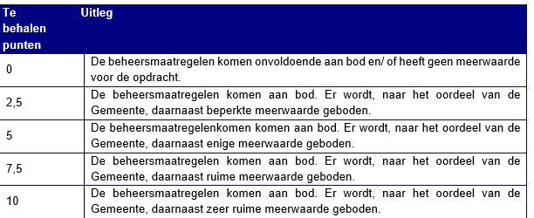 De weergeven punten in de tabel in deze paragraaf zijn niet juist. Deze moeten zijn;

Betrekking op: | Gestelde vragen | Antwoord
 | N.v.t.
 | Er staan geen verdere vragen meer open

